Hoja1
Lista de precios

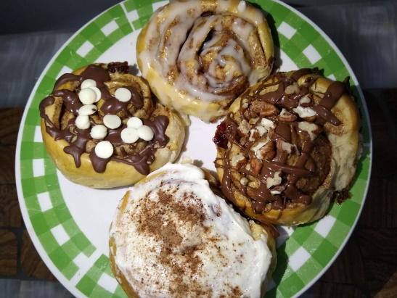
 | $45.00 MXN

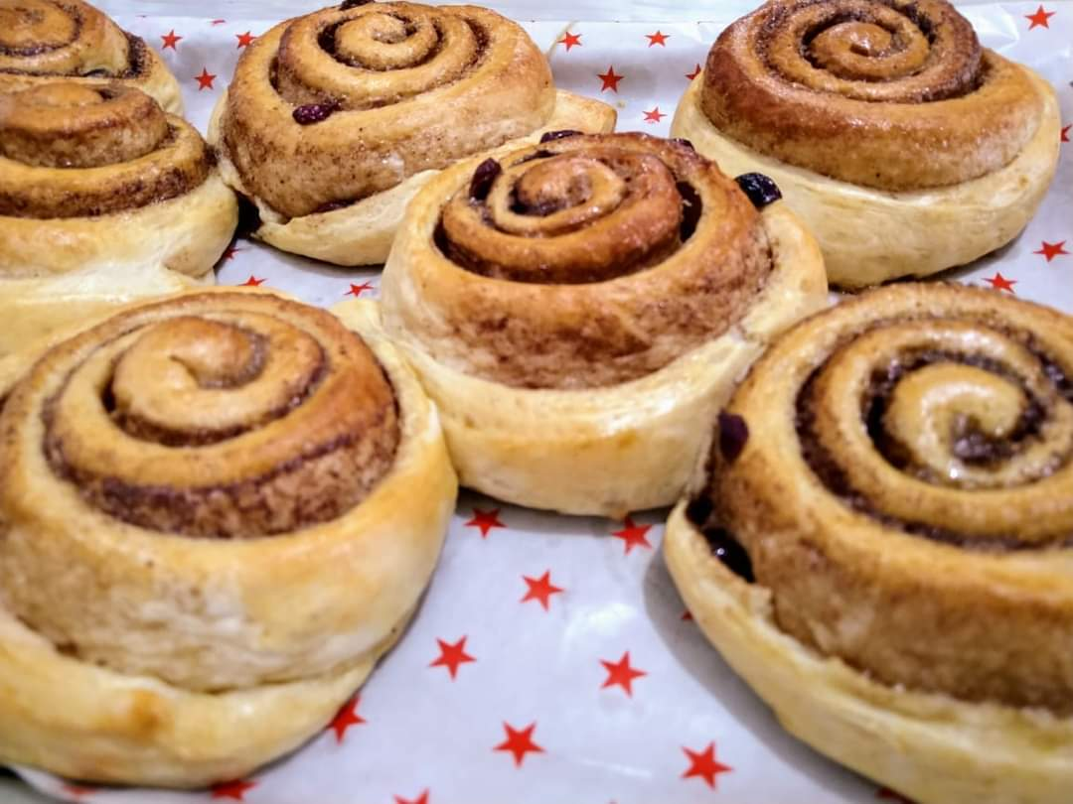 | $15.00 MXN

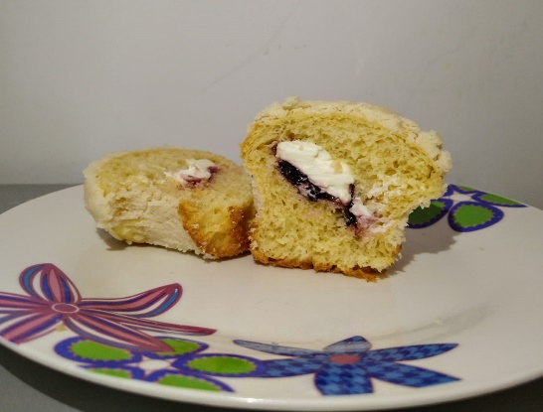
 | $12.00 MXN

